关系图
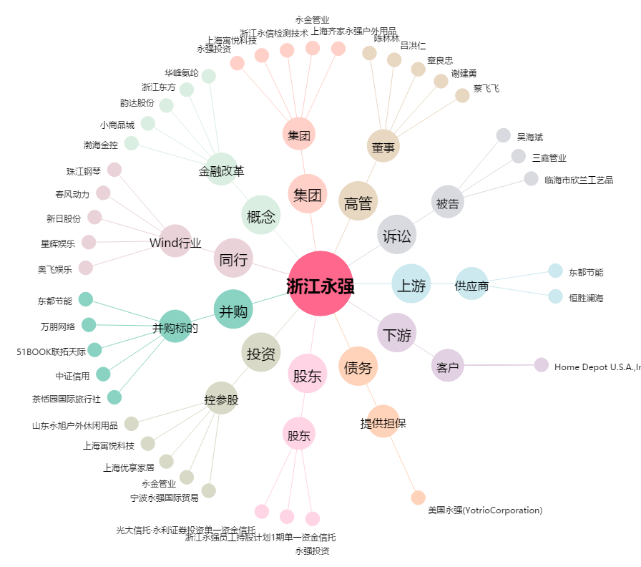
浙江永强[002489.SZ] - 关系概览图

